Deckblende Blatt 2
ISOTRA a.s. |  | E - mail: objednavky@isotra.cz
Bílovecká 2411/1, 746 01 OPAVA | TEL: +420 553 685 100, FAX: +420 553 685 110 | www.isotra.cz
Bestellungsformular Deckblende für Aussenjalousien - Blatt 2
Deckblende
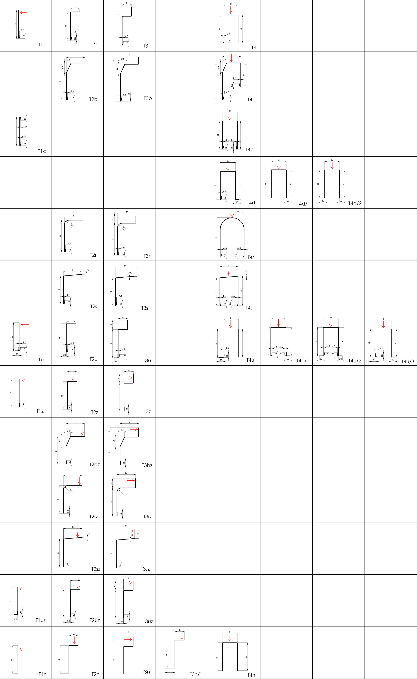

Gültigkeit: ab 01.03.2020

